Feuil1
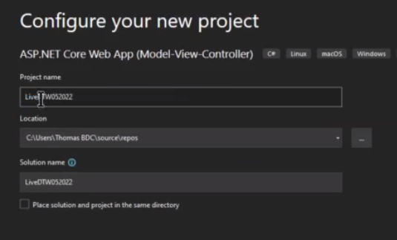
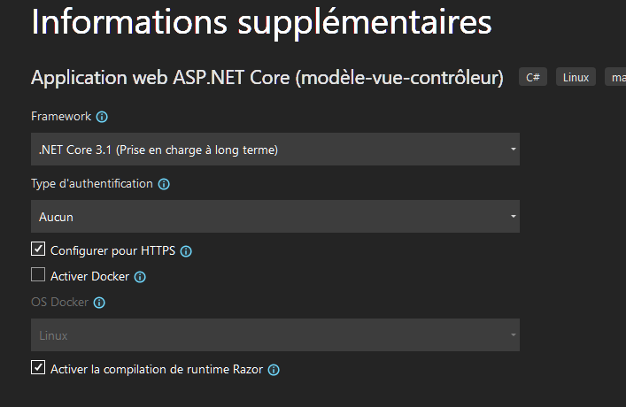

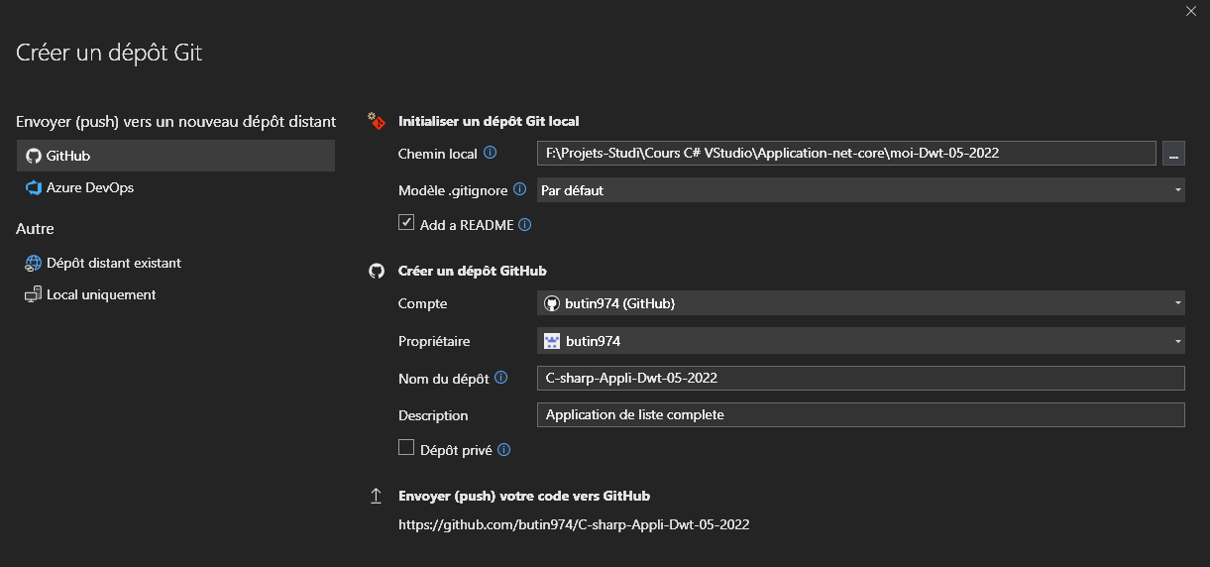

Bliblio de classes

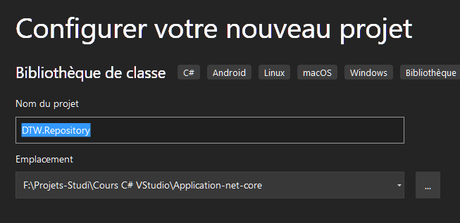

Rajouter reference

Feuil2
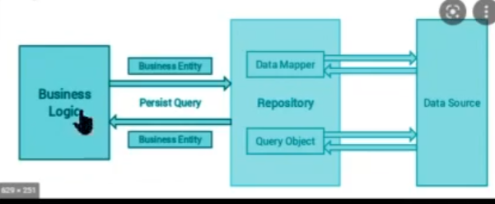

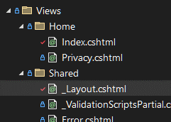
 | Mise a jour des titres dans |  |  |  | index.cshtml
 |  |  |  |  | <div class="text-center">
 |  |  |  |  | <h1 class="display-4">Bienvenue sur DevTechWatch</h1>
 |  |  |  |  | <p>Ce site a été réalisé au printemps 2022 en ASP.NET Core 3.1 .L'objectif de ce site est de gérer des liens et des utilisateurs en requètant une BDD en Mysql.'</p>
 |  |  |  |  | </div>
 |  |  |  |  | <header> | _layout.cshtml
 |  |  |  |  | <nav class="navbar navbar-expand-sm navbar-toggleable-sm navbar-light bg-white border-bottom box-shadow mb-3">
 |  |  |  |  | <div class="container">
 |  |  |  |  | <a class="navbar-brand" asp-area="" asp-controller="Home" asp-action="Index">DevTechWatch in .net Core 3.1</a>
 |  |  |  |  | <button class="navbar-toggler" type="button" data-toggle="collapse" data-target=".navbar-collapse" aria-controls="navbarSupportedContent"
 |  |  |  |  | _layout.cshtml
 |  |  |  |  | <footer class="border-top footer text-muted">
 |  |  |  |  | <div class="container">
 |  |  |  |  | &copy; 2022 - DevTechWatch - <a asp-area="" asp-controller="Home" asp-action="Privacy">Privacy</a>
 |  |  |  |  | </div>
 |  |  |  |  | </footer>

Ajout d'un nouveau controleur VIDE

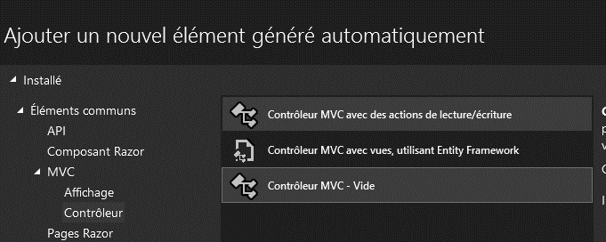

Controleur : Link

On cree un dossier 'Links' dans View ,et on cree la vue (razor empty)

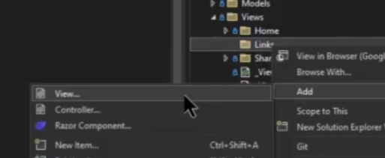

View/links/index.chtml
@*
vue links
*@
@{
ViewData["Title"] = "Les Liens";
}
<h1>Les liens :</h1>
<i>Vous trouverez ci-dessous tous les liens ajoutés par la communauté...</i>

View/home/layout.chtml
 | <li class="nav-item">
 | <a class="nav-link text-dark" asp-area="" asp-controller="Links" asp-action="Index">Privacy</a>
 | </li>
 | <a class="nav-link text-dark" asp-area="" asp-controller="Home" asp-action="Privacy">Privacy</a>

Clic droit/Models /ajouter/ Classe :

 |  |  | ListLinkViewModel.cs

Modele de Vue |  | C'est le modele que l'on envoie a la page

Modele de domaine |  | C'est le modele qui correspond a la BDD |  |  |  |  | reposiotory

DWT Repository /links/ c# LinkModel.cs
using System;
using System.Collections.Generic;
using System.Text;

namespace DTW.Repository.Links
{
public class Class1
{
public int IdLink { get; set; }
public string Title { get; set; }
public string Description { get; set; }
public string URL { get; set; }

//TODO AUTEUR > a ajouter en objet

}
}

Models/ListLinkViewModel
using System.Collections.Generic;

namespace moi_Dwt_05_2022.Models
{
public class ListLinkViewModel
{

public List<LinkModel> LstLinks{get;set;} |  |  |  | << alt+ entrée propose using generic ….
//liste de liens
 |  |  |  |  |  | LstLink ??????
}
}

On ajoute le modele a la vue
Controlers/LinksController
using DTW_Repository.Links;
using Microsoft.AspNetCore.Mvc;
using myDTW_net_Core.Models;
using System.Collections.Generic;

namespace myDTW_net_Core.Controllers
{
public class LinksController : Controller
{
// todo recuperer le modele depuis le repository
public IActionResult Index()
{
var vm = new ListLinksViewModel()
{
LstLinks= new List<LinkModel>
{
new LinkModel()
{
IdLink=1,
Title="test1",
URL="http://google.com",
},
new LinkModel()
{
IdLink=1,
Title="test2",
URL="http://google.com",
},
new LinkModel()
{
IdLink=1,
Title="test3",
URL="http://google.com",
},
}
};
return View(vm);
}
}
}

View/links/ ListLinkViewModel

@model ListLinksViewModel;
@{
ViewData["Title"] = "Les Liens";
}
<h1>Les liens :</h1>
<i>Vous trouverez ci-dessous tous les liens ajoutés par la communauté...</i>

<div class="mt-3 row">
@foreach(var link in Model.LstLinks)
{
<div class="col-12 col-sm-6 col-md-4 col-lg-3">
<div class="card" style="">
<iframe class="card-img-top" src="@link.URL"></iframe>
<div class="card-body">
<h5 class="card-title">@link.Title</h5>
<p class="card-text">@link.Description</p>
<a href="@link.URL" class="btn btn-primary">Go !</a>
</div>
</div>
</div>
}
</div>

On a lié le modele a une Vue ,et on utilise le modele qu'on passe a la vue grace a du razor

